Sheet1
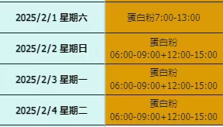
日期 | 星期几 | 上班时间 | 费用
2025-02-01 | 星期六 | 蛋白粉7:00-13:00 | 25
2025-02-02 | 星期日 | 蛋白粉06:00-09:00+12:00-15:00 | 25
2025-02-03 | 星期一 | 蛋白粉06:00-09:00+12:00-15:00 | 25
2025-02-04 | 星期二 | 蛋白粉06:00-09:00+12:00-15:00 | 25
2025-02-11 | 星期二 | 蛋白粉19:00-24:00 | 25
2025-02-13 | 星期四 | 蛋白粉19:00-24:00 | 25
2025-02-14 | 星期五 | 蛋白粉19:00-24:00 | 25
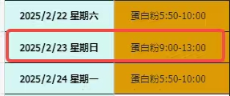
2025-02-22 | 星期六 | 蛋白粉5:50-10:00 | 25
2025-02-23 | 星期日 | 蛋白粉9:00-13:00 | 25
2025-02-24 | 星期一 | 蛋白粉5:50-10:00 | 25
2025-02-25 | 星期二 | 蛋白粉6:30-11:00 | 25
2025-02-26 | 星期三 | 蛋白粉6:30-11:00 | 25

